Lista
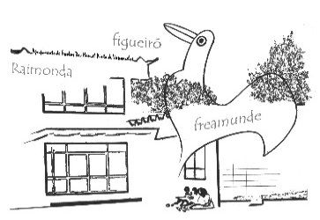
Agrupamento de Escolas D. António Taipa - Freamunde

FICHA DE CONCURSO

Contratação de Escola - Técnicos Especializados – Restauração (Cozinha/Pastelaria) 7h – setembro de 2021
Sim | Esta ficha é parte integrante do portfólio. Deve ser prenchida e enviada, em FORMATO EXCEL, de acordo com o aviso de abertura do concurso.
Não | Horário nº na DGAE - 7 horas |  |  |  | AP - 30% (Avaliação do portfólio) |  |  |  |  |  | EP - 35% (Experiência Profissional na área) |  |  | Obs.
Nº de Ordem | Nome | Designação da Formação na Área | Instituição onde foi obtida a Formação na Área | Nº de utilizador (caso tenha) | Formação adequada aos conteúdos a lecionar. (20%) |  | Experiência na lecionação de Tecnologia Alimentar, Serviços de Cozinha e Pastelaria, Gestão e Controlo, ou afins. (10%) Número de dias de lecionação destas disciplinas [d= 0 - pontuada com (0)] [d< 200 - pontuada com (4)] [200≤d≤500 - pontuada com (8)] [d>500 - pontuada com (10)] |  |  | Pontuação do portfólio | Número de anos de experiência profissional na área (35 %) Número de anos como formador/docente na área [n= 0 - pontuada com (0)] [n< 2 - pontuada com (25)] [n≥2 - pontuada com (35)] |  | Pontuação de experiência profissional
 |  |  |  |  |  |  | colocar valor na coluna correta |  |  |  | colocar valor na coluna correta
 |  |  |  |  | Sim | Não | d< 200 | 200≤d≤500 | d>500 |  | n < 2 | n ≥ 2
 |  |  |  |  | 20% | 0% | 4% | 8% | 10% |  | 25% | 35%
 |  |  |  |  |  |  |  |  |  | 0 |  |  | 0

